상품제안서
람보르기니 75자동 Y시그니처 암막 장우산 | 상품코드: S47147

 |  |  |  |  |  |  | 02-713-8555 | www.synergygift.co.kr
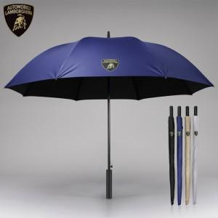

【상세/제작정보】

【인쇄/포장옵션】 | 손잡이1도, 우산집1도, 원단1도 / 포장불가능

【공급단가】 | 수량 | 50~ | 100~ | 300~ | 1,000~ | 3,000~
*VAT별도 | 단가 | 16,900원 | 16,000원 | 15,210원 | 14,820원 | 14,500원

【상품 URL】 | https://www.synergygift.co.kr:443/src/goods_detail.php?gdno=47147

